準備
1.プロキシー設定
 | 1.1Eclipseの設定

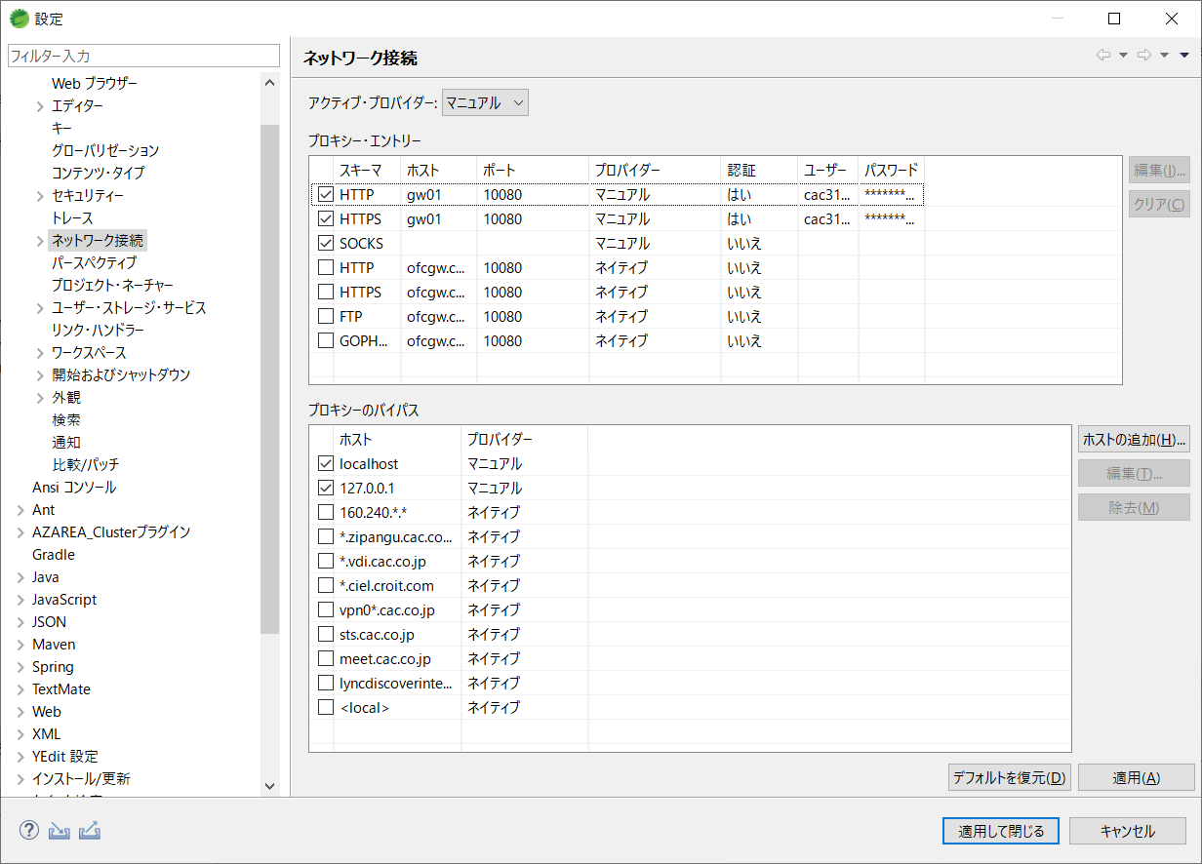

 | 1.2Mavenの設定
 | 参照サイト：https://maven.apache.org/guides/mini/guide-proxies.html

 | C:\Users\ユーザー名\.m2
 | ┗settings.xml | ←ない場合、新規作成

 | <settings> <proxies> <proxy> <id>gw01</id> <active>true</active> <protocol>http</protocol> <host>gw01</host> <port>10080</port> <username>ユーザー名</username> <password>パスワード</password> <nonProxyHosts>*.example.com</nonProxyHosts> </proxy> </proxies> </settings>

RESTful
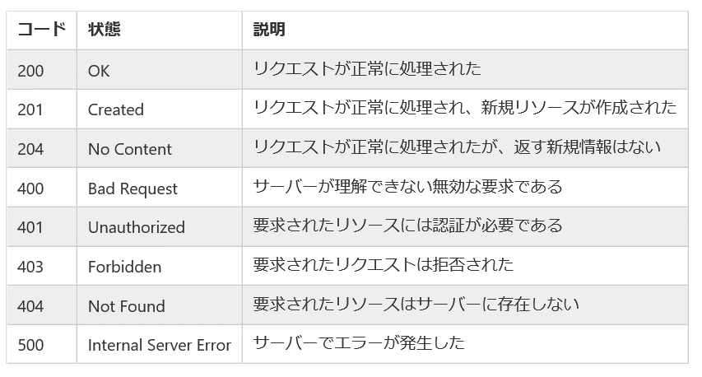
1.stateless
分かりやすい例：http://yohei-y.blogspot.com/2007/10/blog-post.html

2.アドレス指定可能なURI（Uniform Resource Identifier） | https://qiita.com/api/v2/users/TakahiRoyte
分かりやすい例：https://wa3.i-3-i.info/word1815.html | ※getなどは使わない、名詞を使う

3.インターフェースの統一
※HttpMethodシート参照

4.処理結果をHTTPステータスコードで返す

JPAエンティティクラス生成
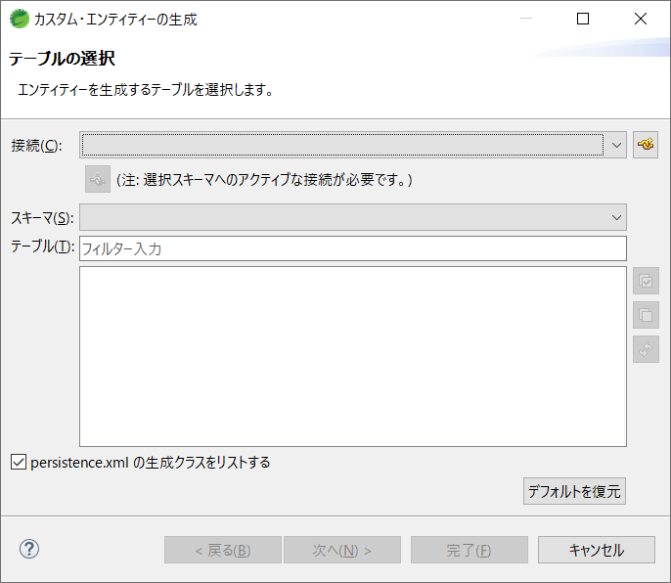
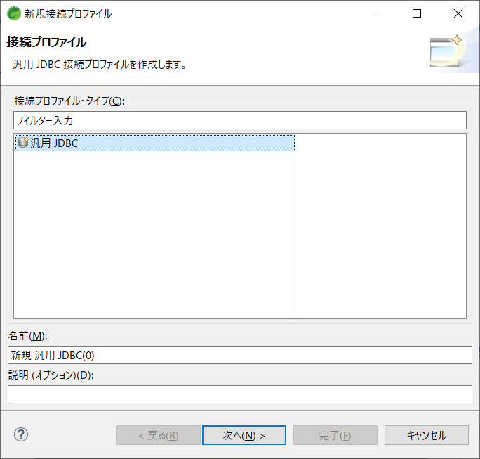
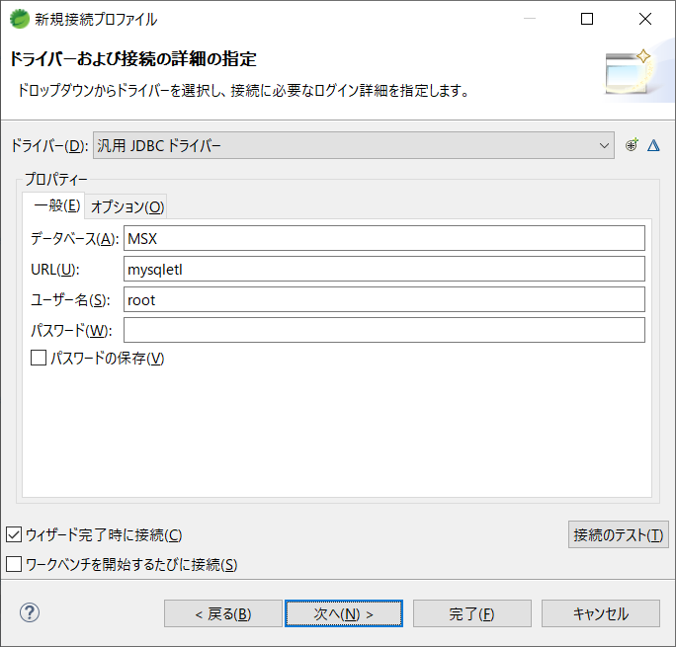
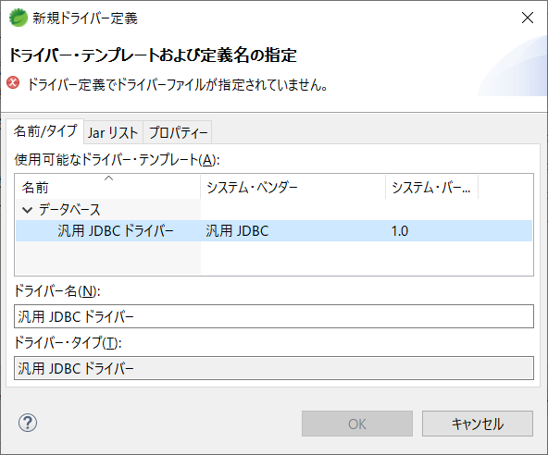
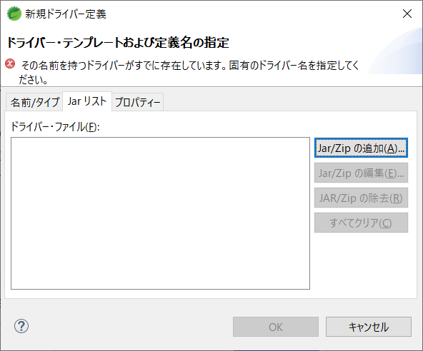
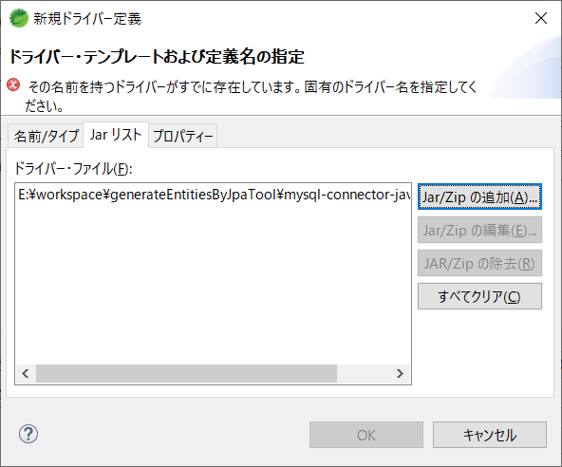
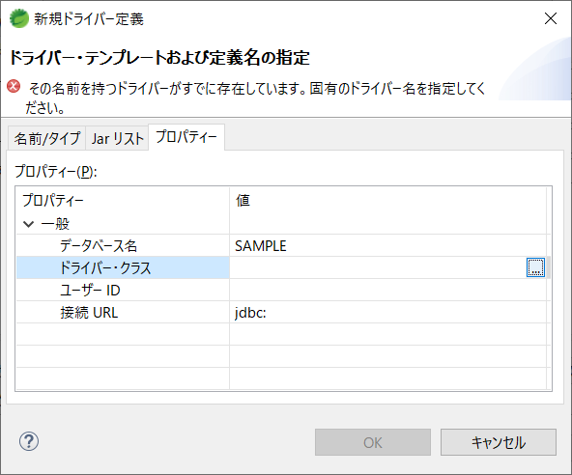
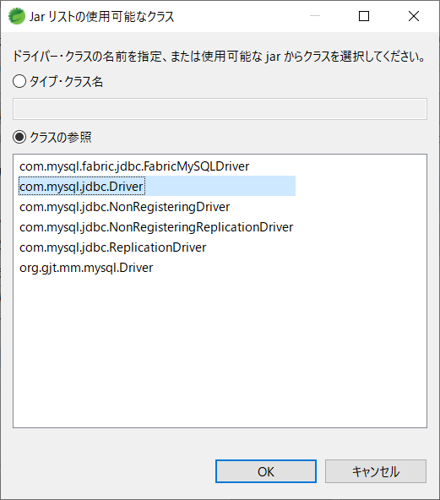
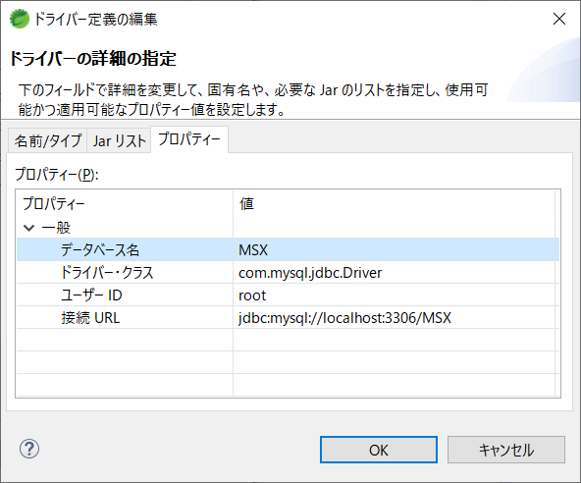
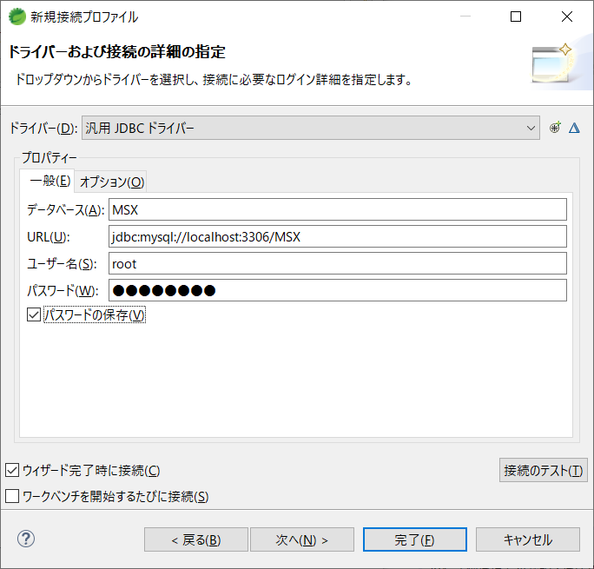
JPAエンティティクラス生成手順

 | 1.JPA Toolsをインストール

 | 1.1下記公式サイトからインストールしたいバージョンのURLを取得する
 | https://www.eclipse.org/webtools/dali/downloads.php

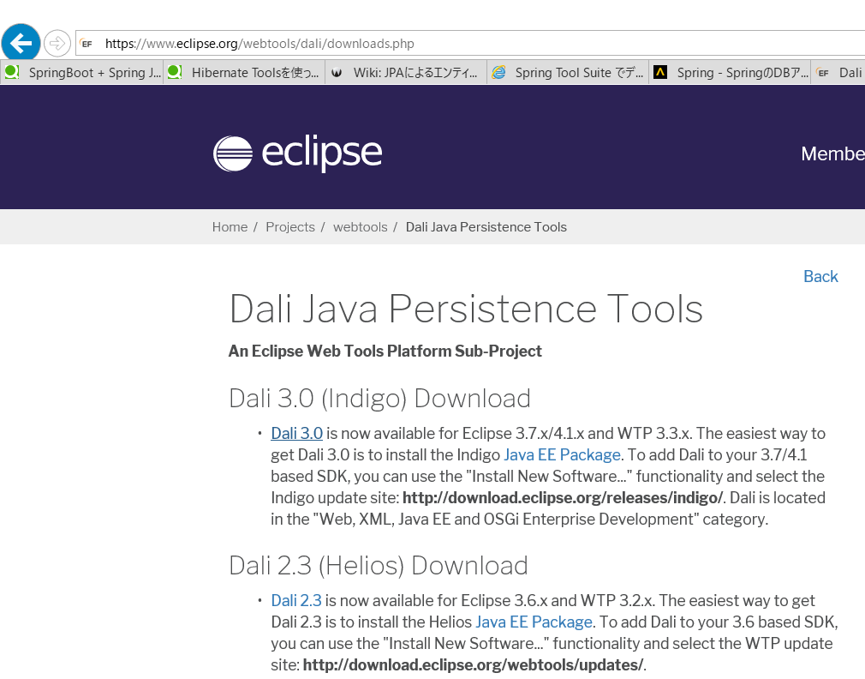

 | 1.2EclipseのHelp → 新規softwareのインストール

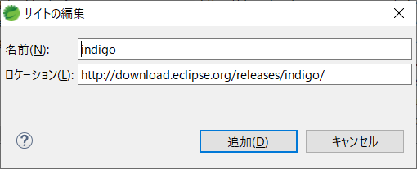

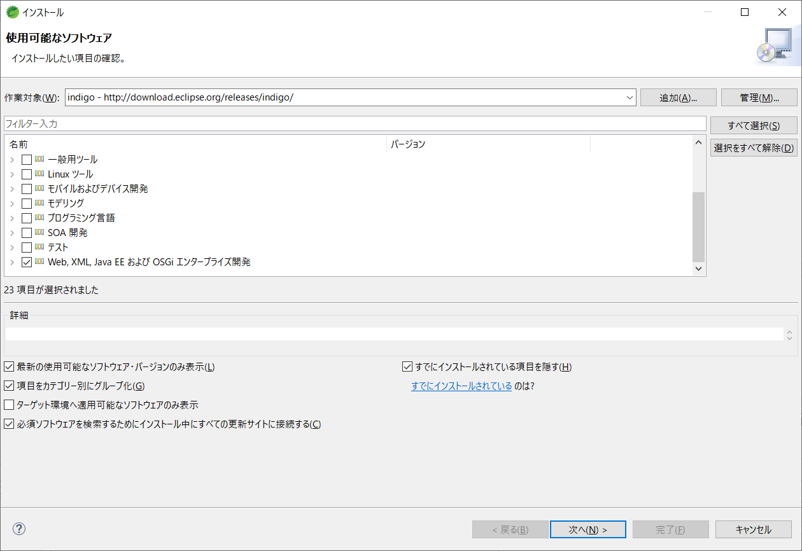

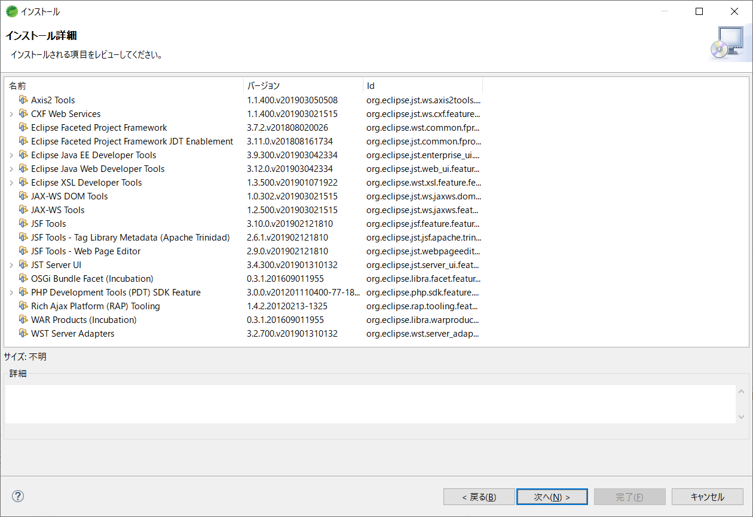

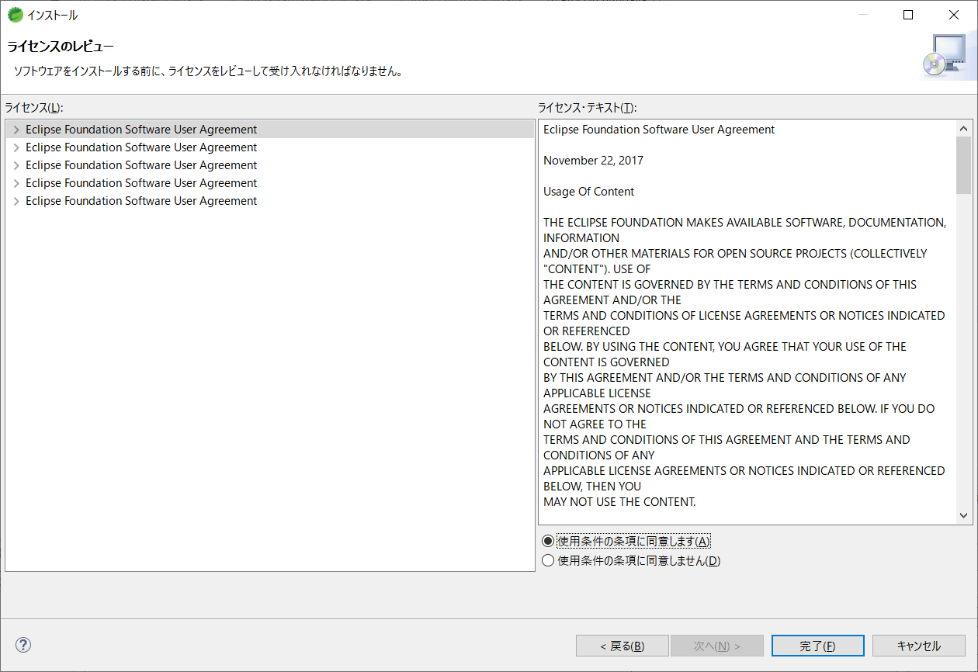

 | 2.JPAプロジェクトを生成する

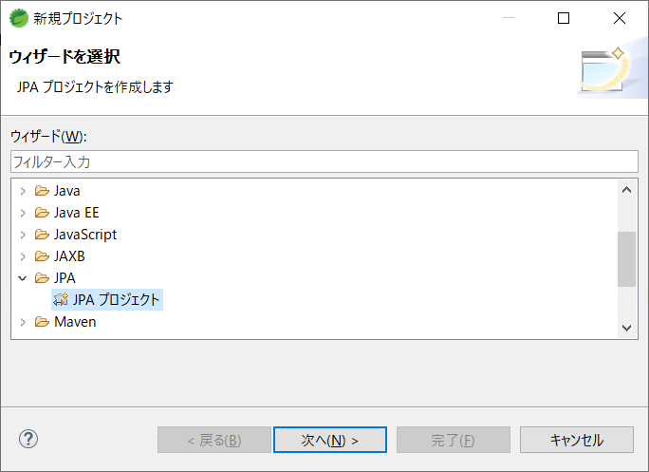

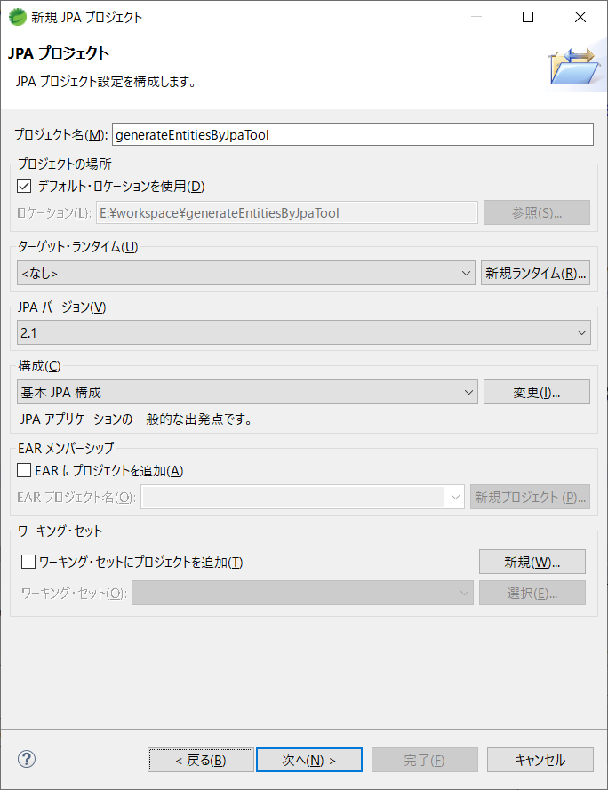

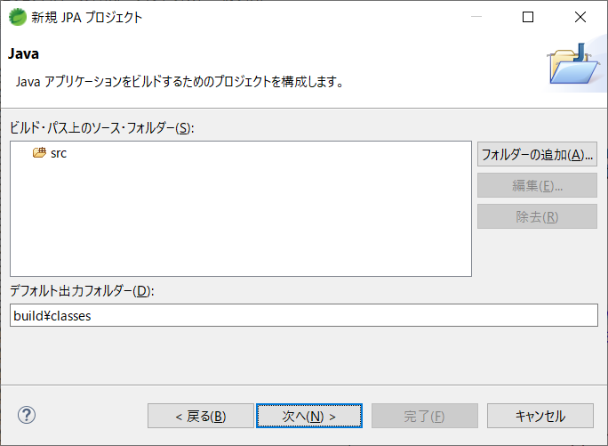

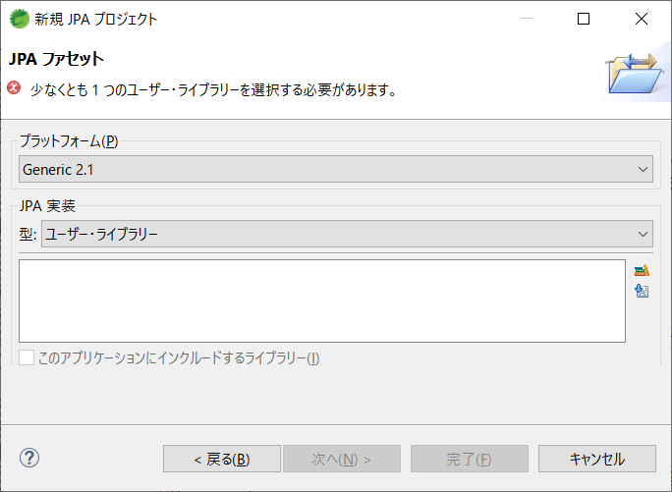

最新バージョンのライブラリをダウンロードする

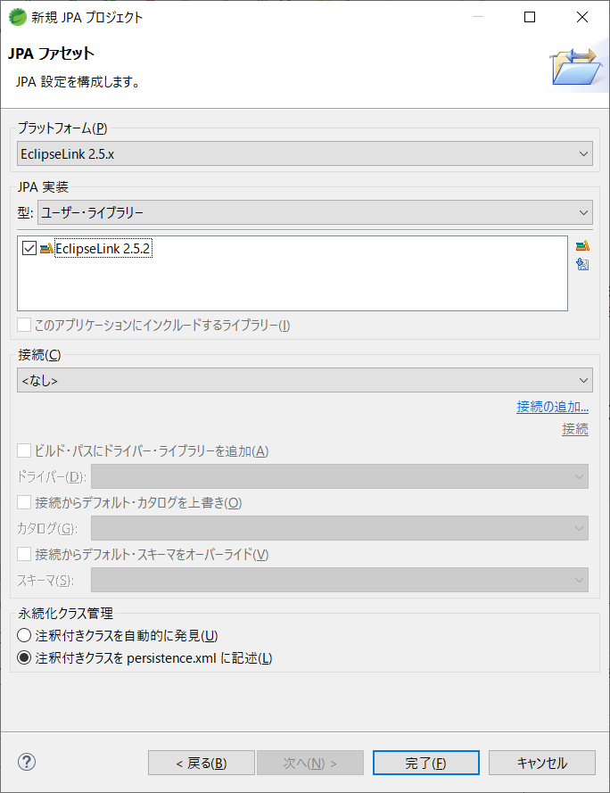

 | 3.DBからエンティティクラスを生成する

JPAエンティティクラス生成 (2)
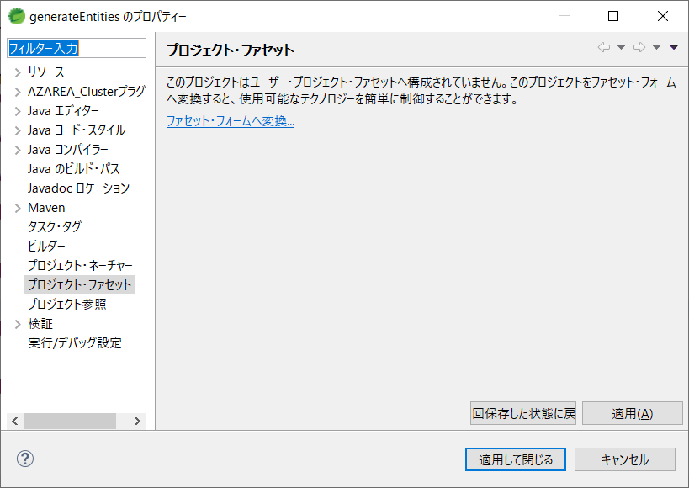
JPAエンティティクラス生成手順

 | 1.JPA Toolsをインストール

 | 1.1下記公式サイトからインストールしたいバージョンのURLを取得する
 | https://www.eclipse.org/webtools/dali/downloads.php

 | 1.2EclipseのHelp → 新規softwareのインストール

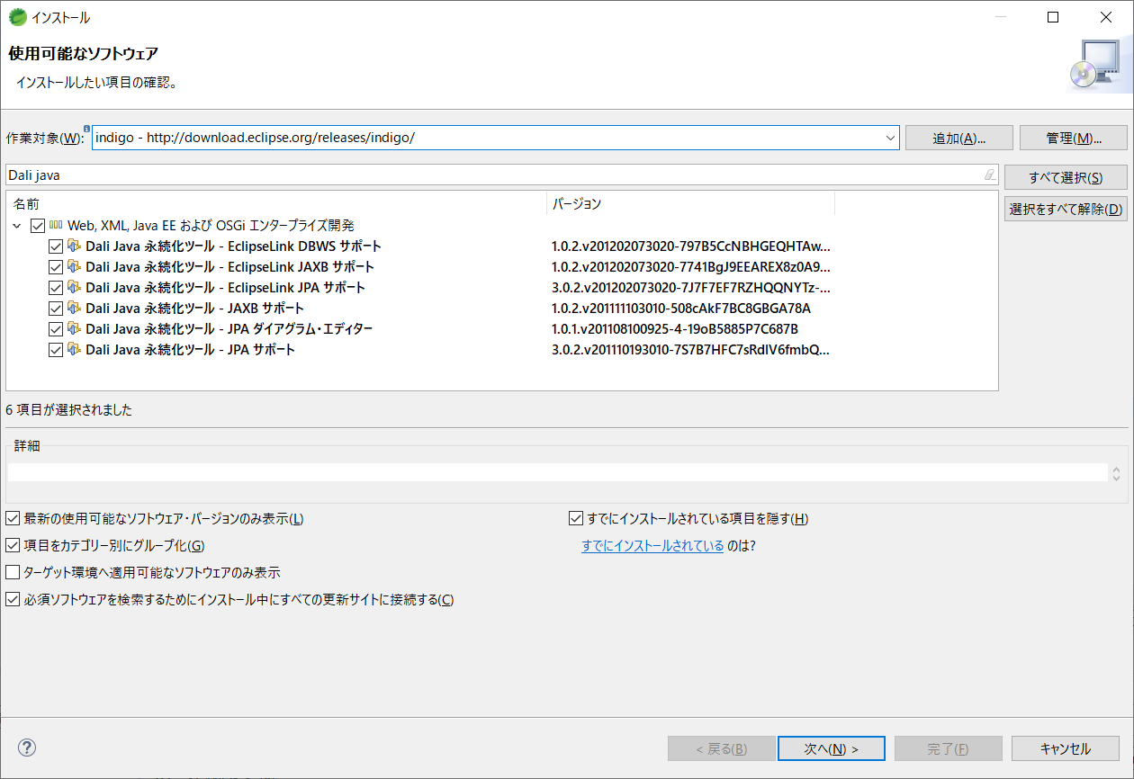

Dali javaをkey wordでfilter

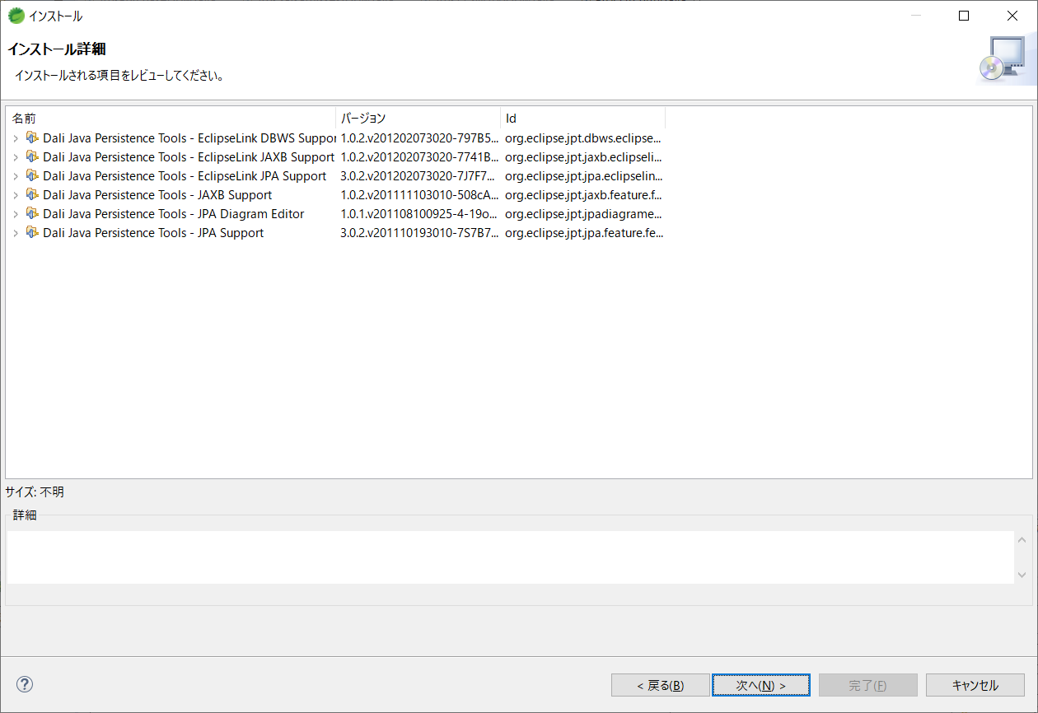

 | 1.Mavenプロジェクトを生成する

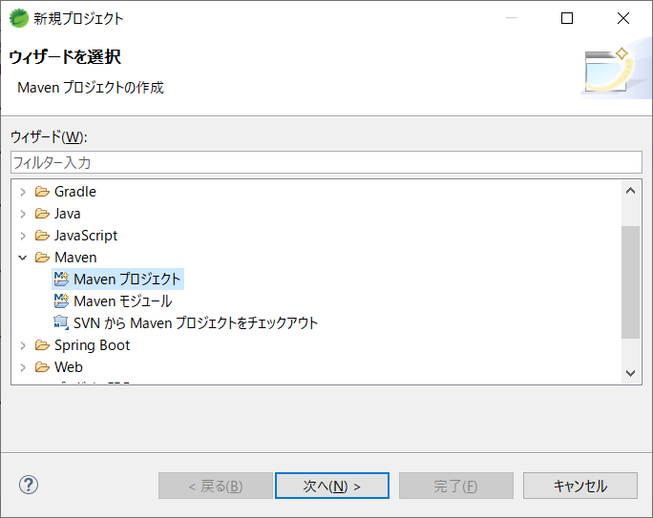

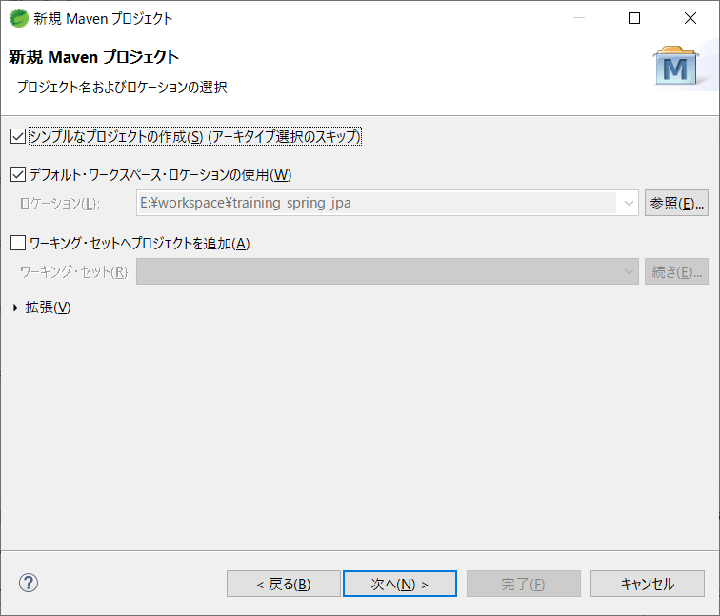

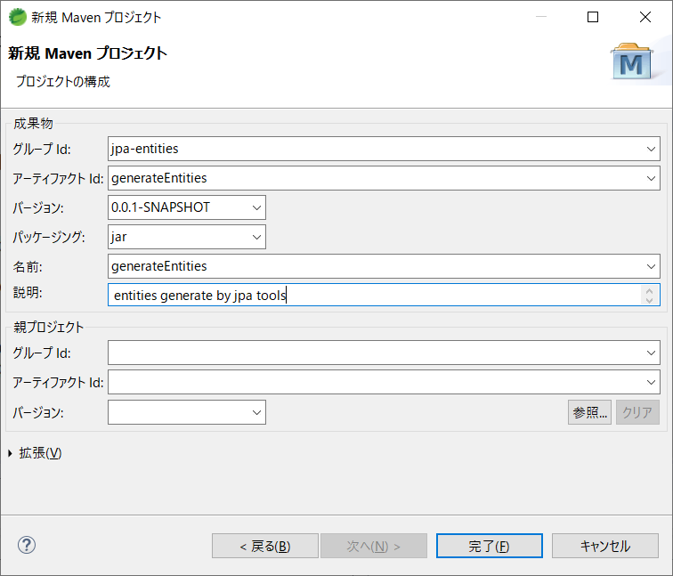

好きなプロジェクト情報を入力する

 | 2.上記作成したプロジェクトに対して、Project → Properties → Project Facets を選択する

